상품제안서
쿨린 귀요미 선풍기 2,000mAh 165 | 상품코드: F26290

 |  |  |  |  |  |  | 02-412-0044 | www.easy1.co.kr
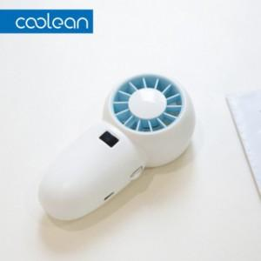

【상세/제작정보】

【인쇄/포장옵션】 | 레이저, 풀칼라 / 포장지포장

【공급단가】 | 수량 | 50~ | 100~ | 500~ | 1,000~ | 2,000~
*VAT별도 | 단가 | 10,300원 | 10,000원 | 9,350원 | 9,150원 | 9,100원

【상품 URL】 | http://www.easy1.co.kr/src/goods_detail.php?gdno=26290

